フロー
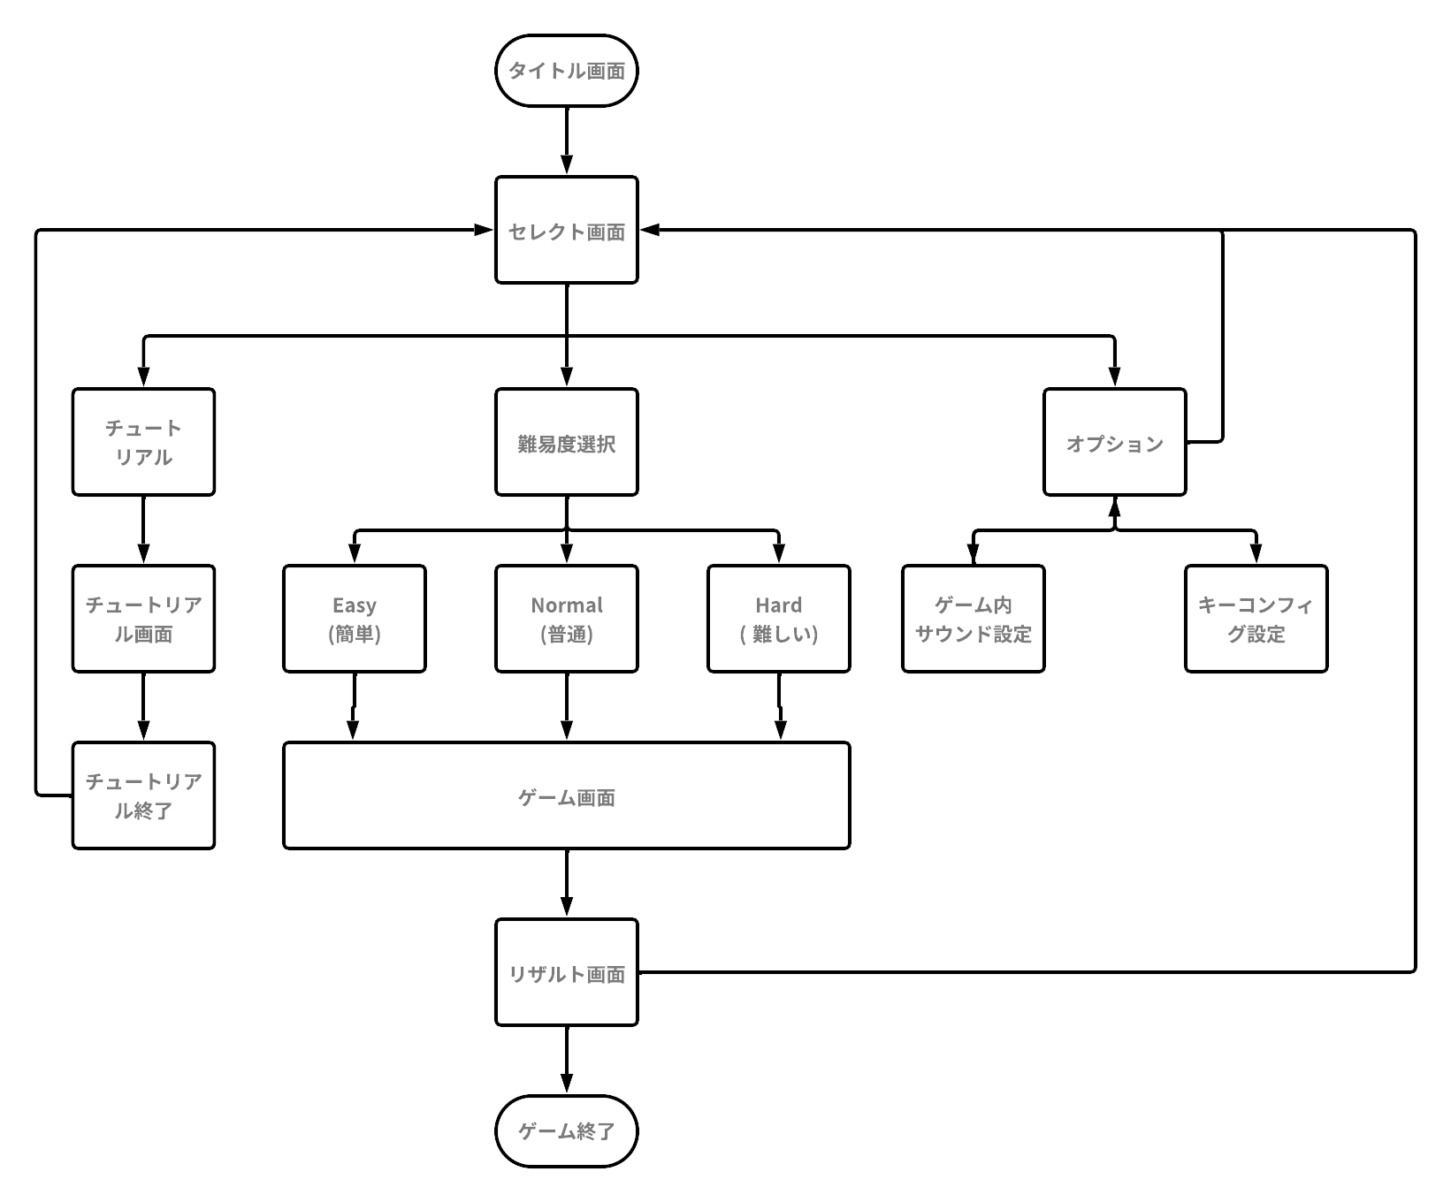
ゲームフロー
β版までに実装。
ゲーム全体の流れを確認できる
ようにする。

余裕があれば実装。

α版までに実装。
可能であれば難易度
選択ができるようにする

仕様書リストに戻る

タイトル画面
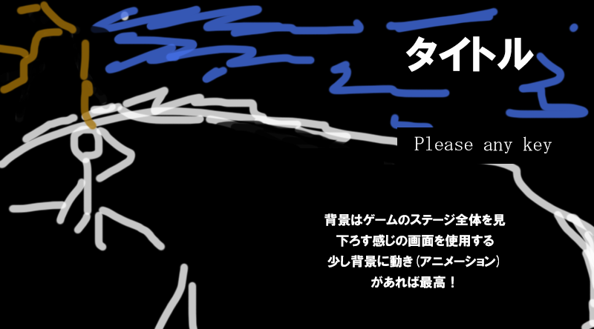
タイトル画面
主な内容 | ※イメージ図
ゲームスタート時の一番最初に表示される。
任意のキーを押すとセレクト画面に移行する。

●タイトル画面の表示中はbgmを流す
●キーを押した時はにSEを入れる

仕様書リストに戻る

 | ※イメージ図とは違う構造にするかもしれないので注意。

セレクト画面
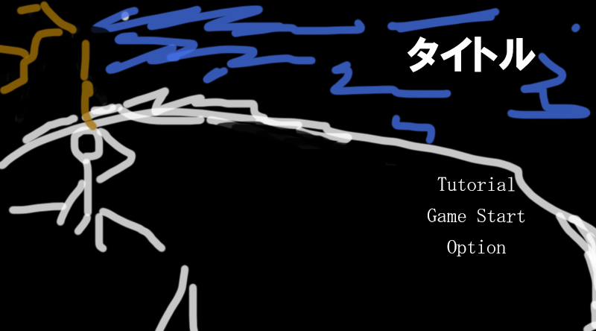
セレクト画面
主な内容 | ※イメージ図
タイトル画面の次に実行される処理
３つの項目の中からプレイヤーが選択しその項目へ移行する
①ゲーム難易度選択
②チュートリアル
③オプション

●マウスで操作してマウスポインタを各項目に合わせクリックすると選択できる。

●カーソルを合わせている時にその文字の色を変えるもしくは文字の周りの色を変えてどこにカーソルを合わせているのかわかりやすくする。

●できればアニメーションを付ける

 | ※イメージ図とは違う構造にするかもしれないので注意。

仕様書リストに戻る

オプション画面
オプション画面
主な内容
サウンドの変更やキーコンフィグの変更を行う
オプション画面の実装は余裕があればでOKまた、キーコンフィグの実装は開発に大きな影響を与える可能性があるため実装は要検討。
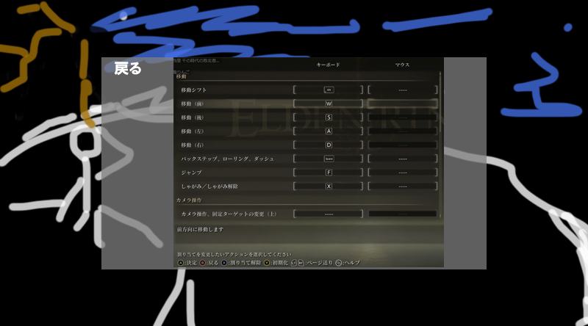
※イメージ図
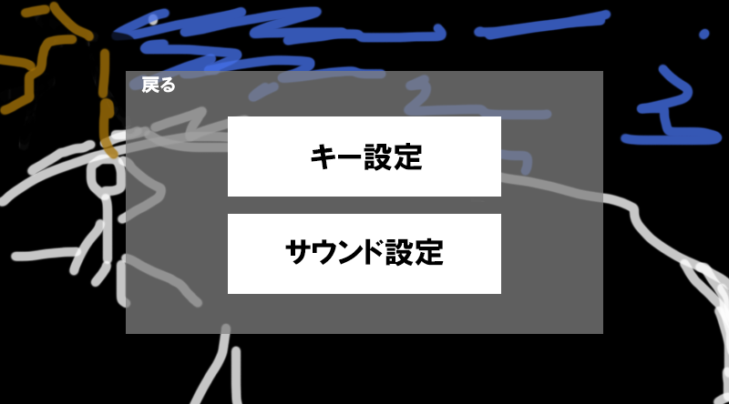
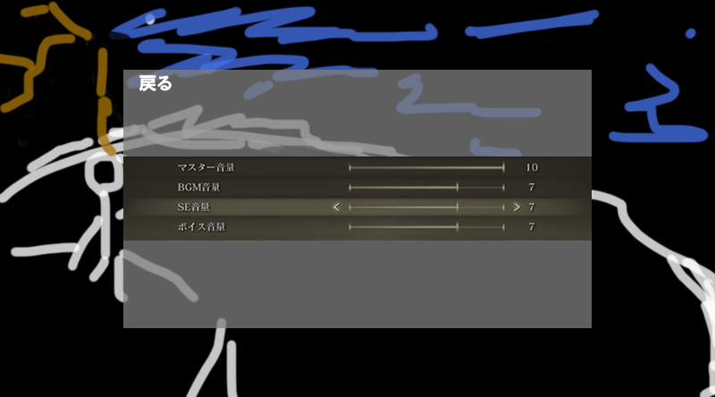

オプション選択画面
キーコンフィグ設定画面
サウンド設定画面

仕様書リストに戻る

闘技
闘技
 | 実装案
 | イメージ画 | 名前 | 説明 | 備考
 |  | 闘技・拳 | 闘気をまとって全力で殴る。 | ・与えるダメージや怯ませる効果についてはゲームバランスを見ながら要調整。 ・この闘技は、実装せずに別の高低差を意識した闘技を実装する可能性あり。
 |  |  | 闘気ゲージを200消費することで発動できる。
 |  |  | 敵にダメージを与える。敵の頭部に当てると確定で怯ませることができる。
 |  |  | 頭部以外の部位に当てると怯まないが、3回当てると怯ませることができる。
 |  |  | 一度怯ませるとモンスターの怯み値はリセットされる。
 | 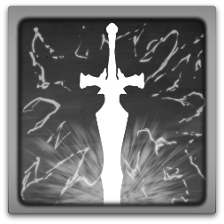 | 闘技・斬 | 闘気をまとい高く跳躍し降下しながら相手を一刀両断する。 | エフェクトには力を入れる。動きのイメージはモンハンの兜割りを意識。
 |  |  | 闘気ゲージを300消費することで発動できる。
 |  |  | 敵に大ダメージを与えることができる。
 |  |  | (ダメージの値は要調整)
 |  |  | めっちゃかっこいい。
 |  | 闘技・盾 | 盾に闘気をまとわせ地面に突き立てることで自身の周りにバリアを展開する。 | ・エフェクトは、自身の周りにドーム状にシールドがあるようなエリアを展開する。 ・イメージとしてはApexのジブラルタルのドームシールドのような感じ
 |  |  | 闘気ゲージを200消費で発動できる。
 |  |  | バリアの中にいる時外からの攻撃はすべて無効化される。
 |  |  | バリアは攻撃は通さないが敵自身は入ってくることができるので近接攻撃の無効化はできない。
 |  |  | 十数秒ほどでバリアは解除される。
 | 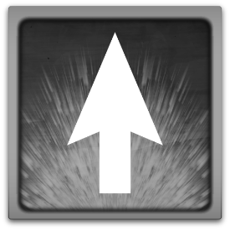 | 闘技・跳 | 自身の足に闘気をまとい高く跳躍する。 | ・空中での移動も少しはできるようにすると面白いかも。 ・空中での攻撃は通常攻撃のようなコンボ系モーションしかなく空中攻撃を一通りするとその後は攻撃できない。
 |  |  | 闘気ゲージを100消費することで発動できる。
 |  |  | 跳躍後は何もしなければそのまま落下する。(落下しても落下ダメージはない)
 |  |  | 跳躍後空中にいる時に攻撃の操作を行うと空中攻撃につなげることができる。
 |  |  | 空中で闘技は使えないので注意！

仕様書リストに戻る |  |  | プレイヤーの仕様に戻る

アイテム
アイテム


 | イメージ画 | 名前 | 説明 | 備考 | サウンド
 |  | 回復ポーション | HPを回復できるポーション。 | アイテム実装の時には優先的に実装。 | 有
 |  |  | 使用するとプレイヤーのHPを30回復することができる。
 |  |  | 戦闘開始時に5個支給される。
 |  |  | (個数や回復量は要調整)
 |  | 激熱レインボーポーション | なんかすごそうなポーション。 | 実装の優先度は低。 | 有

 |  |  | 使用すると様々な効果を得ることができる。
 |  |  | ①HPを全回復。
 |  |  | ②自身の攻撃力をアップ。
 |  |  | ③自身の防御力をアップ。
 |  |  | ④闘技ゲージの蓄積量アップ。
 |  |  | ※バフの効果時間は3分。バフによるステータスの上昇値は要調整
 |  |  | 戦闘開始時に1個支給される。

仕様書リストに戻る |  |  | プレイヤーの仕様に戻る | サウンドに戻る

UI

UI


 | イメージ画 | 名前 | 説明 | 備考
 |  | HPゲージ | プレイヤーのHPを示す
 |  |  | HPの増減によって緑のバーの部分の長さが変わる
 |  | SPゲージ | プレイヤーのスタミナを示す
 |  |  | スタミナの増減によって黄色のバーの部分の長さが変わる
 |  | 闘気ゲージ | プレイヤーの闘気を示す
 |  |  | ３つの区切りがあり一区切りで100溜まっている
 |  |  | 闘気の増減によって赤のバーの部分の長さが変わる

仕様書リストに戻る

リザルト仕様
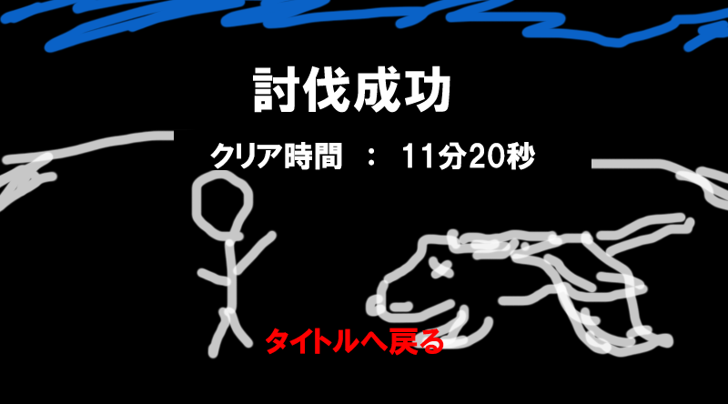
リザルト仕様
主な内容
ゲームクリア時、ゲームオーバー時に表示される。
表示されている項目を選択すると画面が移行する。

●ゲームクリア時とゲームオーバー時のBGMは違うものを使用する

●ゲームクリア画面への移行は必ずモンスターの倒れるモーションが終わってからにする。

●クリア時間の表示は初めに少しルーレットのような感じで数字を回してから表示すると良いかも

●リザルト画面はゲーム画面を表示したまま(UIは消す)全体的に薄い色を表示しその上に文字を表示する
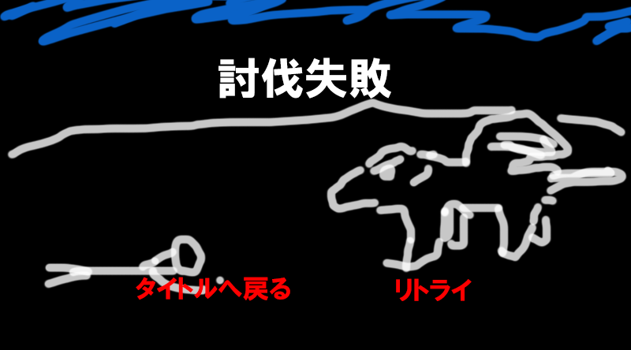
●リザルト画面中はプレイヤーの操作はできないようにする。

仕様書リストに戻る

